对账发票申请
杭州双顺对账单-Recall
客户 | 下单时间 | 客户联系人 | 单据编号 | 客户PO号 | 睿颢合同号 | 客户款号 | 使用于 | 品名 | 数量(片） | 单价(RMB) | 金额(RMB) | 备注1 | 备注2
杭州双顺进出口有限公司 | 2025-12-11 | May Liu | S25121362 | 15221-04 | RHZSSZH012 泰州市华尊纺织品有限公司 | 6647/051/300/99 |  | ZHCRI25005 13标（3页）洗标 | 4650 | 0.06 | 279
 |  |  |  |  |  |  |  | 56标（25*37mm）缝头6mm ZHPRL24035 | 1550 | 0.11 | 170.5
 |  |  |  |  |  |  |  | ZHPRL24036 59标4A美国标25*70mm | 1550 | 0.057 | 88.35
 |  |  |  |  |  |  |  | ZHRFCL25002芯片洗标胶带60*25mm | 1550 | 0.54 | 837
杭州双顺进出口有限公司 | 2025-12-11 | May Liu | S25121361 | 17506-04 | RHZSSZH013 泰州市华尊纺织品有限公司 | 8624/051/300/99 |  | ZHCRI25005 13标（3页）洗标（不裁剪） | 750 | 0.06 | 45
 |  |  |  |  |  |  |  | 56标（25*37mm）缝头6mm ZHPRL24035 | 250 | 0.11 | 27.5
 |  |  |  |  |  |  |  | ZHPRL24036 59标4A美国标25*70mm | 250 | 0.057 | 14.25
 |  |  |  |  |  |  |  | ZHCRI25006 13洗标环保页 | 250 | 0.04 | 10
杭州双顺进出口有限公司 | 2025-12-11 | May Liu | S25121365 | 17518-04 | RHZSSZH014 泰州市华尊纺织品有限公司 | 8625/051/300/99 |  | ZHCRI25005 13标（4页）洗标 | 520 | 0.06 | 31.2
 |  |  |  |  |  |  |  | 56标（25*37mm）缝头6mm ZHPRL24035 | 130 | 0.11 | 14.3
 |  |  |  |  |  |  |  | ZHPRL24036 59标4A美国标25*70mm | 130 | 0.057 | 7.41
 |  |  |  |  |  |  |  | ZHCRI25006 13洗标环保页 | 130 | 0.04 | 5.2
杭州双顺进出口有限公司 | 2025-12-17 | May Liu | S25121364 | 17506-04 | RHZSSZH013-1 泰州市华尊纺织品有限公司 | 8624/051/300/99 |  | ZHCRI25005 13标（3页）洗标 | 5550 | 0.06 | 333
 |  |  |  |  |  |  |  | 56标（25*37mm）缝头6mm ZHPRL24035 | 1850 | 0.11 | 203.5
 |  |  |  |  |  |  |  | ZHPRL24036 59标4A美国标25*70mm | 1850 | 0.057 | 105.45
 |  |  |  |  |  |  |  | ZHCRI25006 13洗标环保页 | 1850 | 0.04 | 74
杭州双顺进出口有限公司 | 2026-01-04 | 夏国文 | S26010151 | 15221-04 | RHZSSZH012-1 泰州市华尊纺织品有限公司 | 6647/051/300/99 |  | ZHRFCL25002芯片洗标胶带60*25mm | 30 | 0.54 | 16.2

TOTAL1 |  |  |  |  |  |  |  |  | 22840 |  | 2261.86

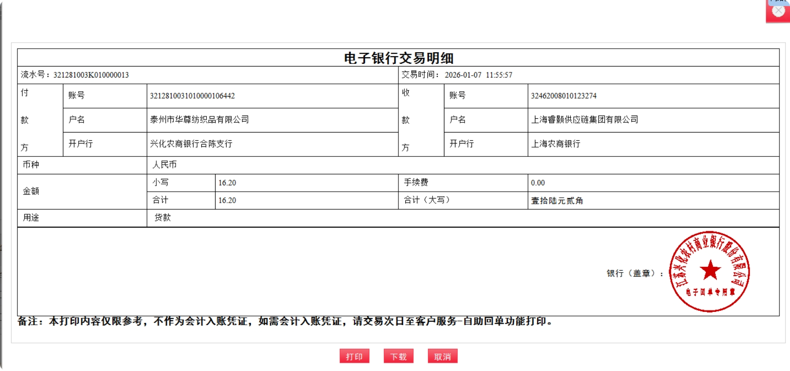
发票通知单
编号 （发票张数） | 申请日期 | 客户 | 开票抬头 （请填写全名） | 货物或应 税劳名称（比如吊粒，吊牌等，大致写一下就可以） | 规格型号 （如果不需要注明的请写“无”） | 单位 | 数量 | 金额 （一张发票的总金额） | 备注
1 | 2026-01-07 | 杭州双顺 | 泰州市华尊纺织品有限公司 | 洗标 | 无 | pcs | 22840 | ￥2,261.86 | 已付款
